Introducción
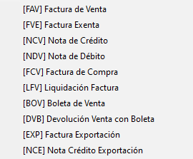
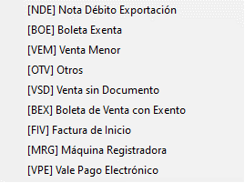
Franca para el ejemplo se ingresan dos FAV y una FVE, aplica la misma lógica para el resto de los documentos:
Estos tres documentos corresponden al año comercial en curso (2020)
A su vez hay un documento que corresponde a una FAV que viene de Junio 2019 (doc pendiente).
Se generan pagos relacionados a estos documentos.
Se muestra libro de caja con nueva columna "fecha emision".
Y los pasos que se debiesen ejecutar para obtener el valor que buscamos
Con esta modificacion los codigos asociados a ingresos percibidos en el plan de cuentas quedan sin efecto:
 | Si el cliente asocias por ejemplo el 1400 no hara efecto alguno.
 | esto debido a que la informacion la obtendremos según requerimiento actual.

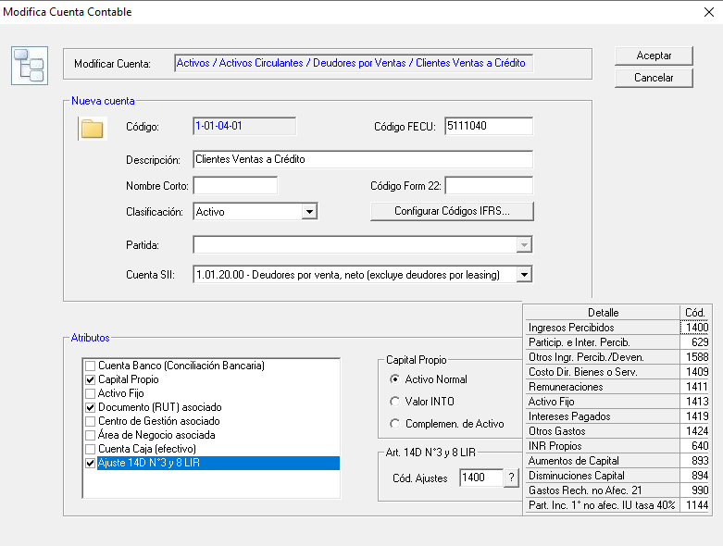

Aplica igual para el punto E1 por el lado de los egresos
Se introdujo un concatenar para poder linkear la informacion en el excel
 | En este punto si es posible realizar la consulta de esta manera al final se podria hacer una consulta para todos los documentos y al final seprar cual corresponde a ingreso y cual egreso y ahí abordar si es I1 o E1 donde ira a parar el total
 |  | Esto lo podemos conversar via telefonica una vez visto lo anterior.

 | FW: no, la consulta se hace por separado

Esto aplica para Art. 14 D3 y D8 LIR

Fecha Emisión
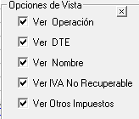
En el libro de caja consolidado se debe poder visualizar una anueva columna con la fecha de emision del documento:
 | Aplica solo para documentos provenientes de los libros de Ventas, Compras y Retenciones.
 | Despues de la columna "Nombre" y antes de la columna "Fecha Operación"

 | Ademas esta nueva columna debe estar disponible en la opciones de vista, para poder "ocultarla":

Formula
1° | Obtener lo valores unicos de las columnas

 |  | Oper. | N° Doc. | TD | DTE

 | Que esten relacionados con los libros de compra, venta o retenciones. Y que pertenzcan al año comercial que este trabajando.

 | Datos obtenidos: |  |  |  |  | Accion ejecutada |  |  |  |  |  |  | Resultado: | documentos individualizados
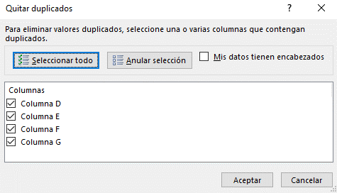
 | I | 1 | FAV | x |  |  |  |  |  |  |  |  | I | 100 | FAV | x
 | I | 1 | FAV | x |  |  |  |  |  |  |  |  | I | 200 | FAV | x
 | I | 100 | FAV | x |  |  |  |  |  |  |  |  | I | 300 | FVE | x
 | I | 100 | FAV | x
 | I | 200 | FAV | x
 | I | 200 | FAV | x
 | I | 300 | FVE | x

 | Complementamos con la fecha de emision del documento: |  |  |  |  |  |  | Consideramos solo del año:
 |  |  |  |  | Concatenar | Emisión
 | I | 1 | FAV | x | IFAV1x | 2019-06-30 |  | I | 100 | FAV | x | IFAV100x | 2020-01-12
 | I | 100 | FAV | x | IFAV100x | 2020-01-12 |  | I | 200 | FAV | x | IFAV200x | 2020-01-12
 | I | 200 | FAV | x | IFAV200x | 2020-01-12 |  | I | 300 | FVE | x | IFVE300x | 2020-01-12
 | I | 300 | FVE | x | IFVE300x | 2020-01-12

2° | Otener el neto y el exento de los documentos, y sumar ambos valores
 |  |  |  |  |  | Emisión | Neto | Exento | Neto + exento (tope)
 | I | 100 | FAV | x | IFAV100x | 2020-01-12 | 1,000,000 | 200,000 | 1,200,000
 | I | 200 | FAV | x | IFAV200x | 2020-01-12 | 2,000,000 | - | 2,000,000
 | I | 300 | FVE | x | IFVE300x | 2020-01-12 | - | 500,000 | 500,000

3° | Obtener el total percibido/devengado según corresponda para cada documento desde la columna monto percibido o pagado.
 |  | Aplicar tope de nexento + neto, con un MIN

 |  | Emisión | Neto | Exento | Neto + exento (tope) | Montp Perib. O Pag. | Minimo
 | IFAV100x | 2020-01-12 | 1,000,000 | 200,000 | 1,200,000 | 1,300,000 | 1,200,000
 | IFAV200x | 2020-01-12 | 2,000,000 | - | 2,000,000 | 1,000,000 | 1,000,000
 | IFVE300x | 2020-01-12 | - | 500,000 | 500,000 | - | -

4° | El total de la columna minimo es lo que debe reflejar en Ia base imponible
 |  | Bajo el concepto de Ingresos percibidos del giro

 | Total: | 2,200,000

 | Codigo Fairware | Base Imponible
 | 100 | + | Total Ingresos
 | 200 | + |  | Ingresos percibidos
 | 300 | + |  |  | Ingresos percibidos del Giro |  |  | 2,200,000
 | 400 | + |  | 100 |  | Ingresos percibidos del Giro |  | 2,200,000 | I1 | Traspaso Sistema | T1
 | 500 | + |  | 200 |  | Renta de Fuente Extranjera |  | 0 | I1.1 | Ingreso Manual | T1.1

